RECHNUNG
Fly Bike Werke GmbH
Rostocker Str. 334
26121 Oldenburg
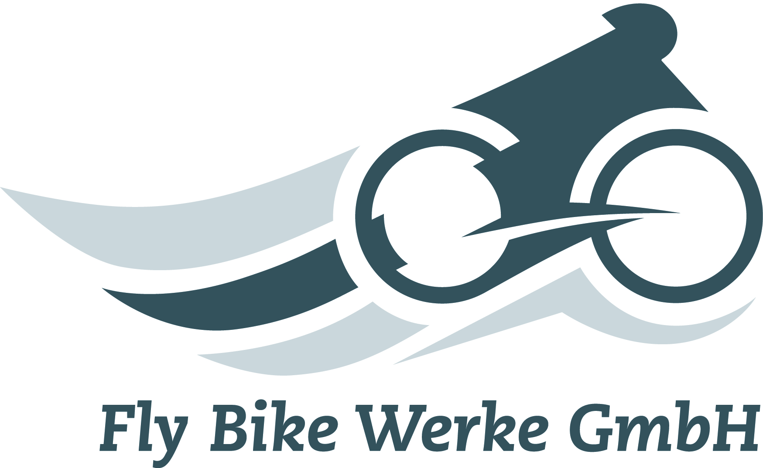

Fly Bike Werke GmbH, Rostocker Str. 334, 26121 Oldenburg
 |  |  |  |  | Ansprechpartner:
 |  |  |  |  | Telefon:
 |  |  |  |  | Telefax:
 |  |  |  |  | E-Mail:

Rechnung
Kunden-Nr. |  |  | Rechnungs-Nr. |  | Rechnungsdatum: | 2015-10-19
Ihre Bestell-Nr.: |  |  | Bestelldatum: |  | Versandart: | 3

Pos. | Artikel- nummer | Artikelbezeichnung | Menge | Einzel- preis EUR | Gesamtpreis EUR | Rabattklasse | Rabatt in Prozent | Summe EUR
1
2
3
4
5
6
 |  |  |  |  |  |  | Gesamt
Versandkosten EUR |  | Summe netto |  | UST % |  | UST. EUR |  | Summe brutto

Die Lieferung erfolgt auf der Grundlage unserer Allgemeinen Geschäftsbedingungen. Zahlbar innerhalb von 14 Tagen abzüglich 3 % Skonto oder innerhalb von 30 Tagen netto Kasse.
Geschäftsführer Hans Peters www.flybike-werke.de mail@flybike-werke.de |  | Geschäftsangaben HR Oldenburg B 2134 Steuer-Nr. 112/8870/0057 Ust.IdNr. DE236667691 | Bankkonten Landessparkasse Oldenburg BLZ 280 501 00 Konto.-Nr. 112326444 IBAN 86 2805 0100 0112 3264 44 BIC BRLADE21LZO

